마스터
見 積 書

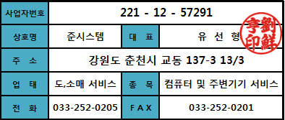
한국생산기술연구원 貴下

담 당 자 :
전화번호 :
팩 스 :
E - Mail :

견적합계 : | ₩23,452,000
견적일자 :

품 명 | 규 격 | 수량 | 공급가액 | 세 액 | 합 계 액

판단 지능용 빅데이터 하드웨어 시스템 | 고속데이타 처리용 노드 | 1식 | 21,320,000 | 2,132,000 | 23,452,000
 | 인텔 쿼드쿼어 4GHz CPU
 | 64GB DDR4 PC4-17000 언레지스터 메모리
 | 2560 Cuda Core 8GB 10,000Mhz GPU

 | 데이터 저장용 슬레이브 노드
 | 인텔 쿼드쿼어 4GHz CPU |  |  | - | -
 | 32GB DDR4 PC4-17000 언레지스터 메모리
 | 256GB m.2 nvme PCIE MLC SSD |  |  | - | -

 | 22U 서버랙
 | 1200 x 600 x 1000 mm
 | 전면 및 양면 개폐식, 확장/이동 가능

 | 24포트 스위칭 허브
 | 24개의 기가비트 스위칭 (48Gbps)

계좌번호 : 신한은행 110-314-740234 / 준시스템 |  |  | 합 계 | ₩23,452,000
연락처 : 033-252-0205 / 010-2633-9018 / 유선형
기타사항 : 납기는 발주후 4주 이내입니다.

